認識不可画像
卒アルテスト【サムネイル認識】
No. |  |  | 動作確認 | 対象画像 | 対象画像のマーカー値
1 | 動画登録後動作 | 認識画像 | 背景黒部分が多いまたはモノクロの場合、マーカー認識箇所があっても、 動画が起動しない | 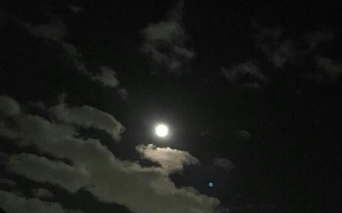 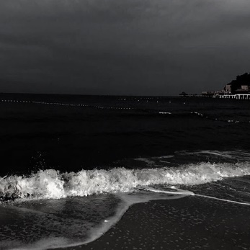 | 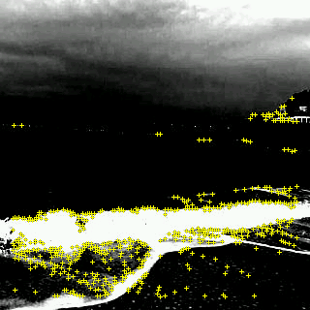 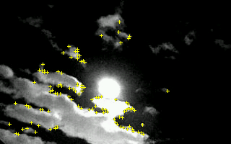
2 | 動画登録後動作 | 認識画像 | 手書きイラスト画像をかざす →カラーがなくてもマーカー認識箇所が多くあるため認識する | 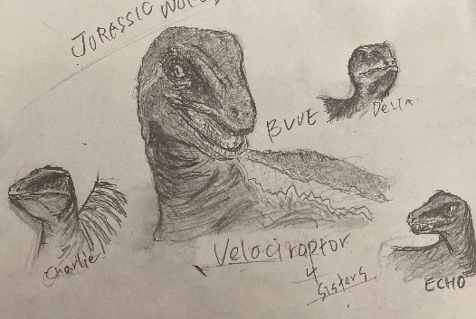 | 